Vraag

Gevraagde hoeveelheid | Prijs
 | € 0.10
 | € 0.20
 | € 0.30
 | € 0.40
 | € 0.50
 | € 0.60
 | € 0.70
 | € 0.80
 | € 0.90
 | € 1.00
 | € 1.10
 | € 1.20
 | € 1.30
 | € 1.40
 | € 1.50
 | € 1.60
 | € 1.70
 | € 1.80
 | € 1.90
 | € 2.00

Vraaggrafiek
 | Vraag
 | € 0.10
 | € 0.20
 | € 0.30
 | € 0.40
 | € 0.50
 | € 0.60
 | € 0.70
 | € 0.80
 | € 0.90
 | € 1.00
 | € 1.10
 | € 1.20
 | € 1.30
 | € 1.40
 | € 1.50
 | € 1.60
 | € 1.70
 | € 1.80
 | € 1.90
 | € 2.00

Aanbod
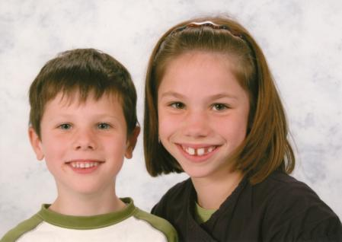
Aantal leerlingen | Collectief aanbod | Prijs
 | 0 | € -
 | 0 | € 0.50
 | 0 | € 1.00
 | 0 | € 1.50
 | 0 | € 2.00
 | 0 | € 2.50
Babysit gezocht
 | 0 | € 3.00
 | 0 | € 3.50
 | 0 | € 4.00
 | 0 | € 4.50
 | 0 | € 5.00
 | 0 | € 5.50
 | 0 | € 6.00
 | 0 | € 6.50
 | 0 | € 7.00
 | 0 | € 7.50
 | 0 | € 8.00
 | 0 | € 8.50
 | 0 | € 9.00
 | 0 | € 9.50
 | 0 | € 10.00

Aanbodgrafiek
 | Collectief aanbod
0 | € -
0 | € 0.50
0 | € 1.00
0 | € 1.50
0 | € 2.00
0 | € 2.50
0 | € 3.00
0 | € 3.50
0 | € 4.00
0 | € 4.50
0 | € 5.00
0 | € 5.50
0 | € 6.00
0 | € 6.50
0 | € 7.00
0 | € 7.50
0 | € 8.00
0 | € 8.50
0 | € 9.00
0 | € 9.50
 | € 10.00

